상품제안서
리유저블 550ml | 상품코드: F30035

 |  |  |  |  |  |  | 02-412-0044 | www.easy1.co.kr
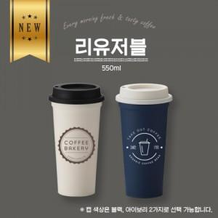

【상세/제작정보】 | *택배비 한박스당 6500원(부가세 별도)

【인쇄/포장옵션】 | 실크 / 자사종이케이스

【공급단가】 | 수량 | 100~ | 300~ | 500~ | 1,000~ | 3,000~
*VAT별도 | 단가 | 2,100원 | 2,020원 | 1,950원 | 1,870원 | 1,800원

【상품 URL】 | https://dev.easy1.co.kr:443/src/goods_detail.php?gdno=30035

